Portada
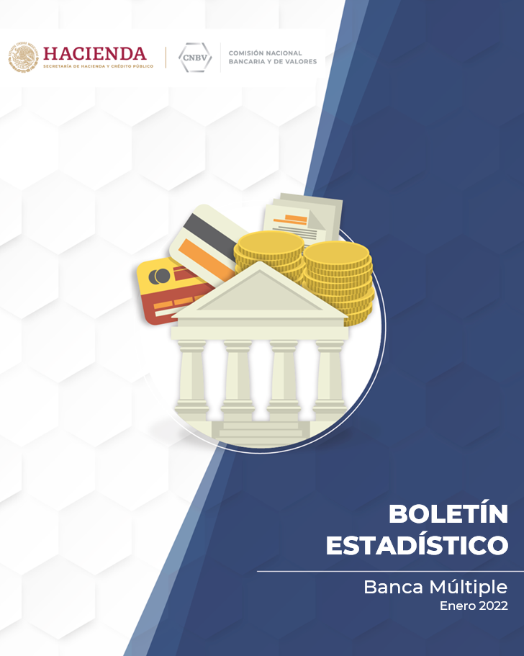

BOLETÍN
ESTADÍSTICO

Banca Múltiple
Diciembre de 2021

